手順書
操作手順書 |  |  |  |  | 作成日時：2019/09/13-11:29:27

 | １．操作環境

 |  |  | シナリオファイル名 | C:\Users\Administrator\Desktop\動作確認手順\在庫引当個別解除（製番）.winsnr

 | ２．操作手順

 |  | ２．１．シナリオ：在庫引当個別解除（製番）
 |  |  | ２．１．１．[製番引当/個別解除 - \\リモート]ウィンドウ |  |  | 確認日 | 結果
 |  |  | 画面 | 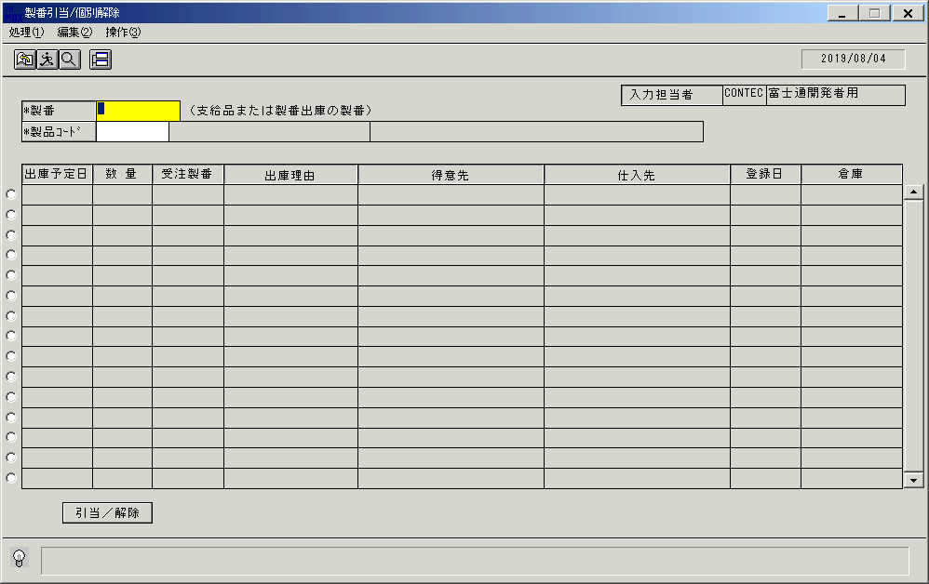
 |  |  | 操作内容 | 「製番引当/個別解除」ウィンドウを、初期表示します。

 |  |  | ２．１．２．[製番引当/個別解除 - \\リモート]ウィンドウ |  |  | 確認日 | 結果
 |  |  | 画面 | 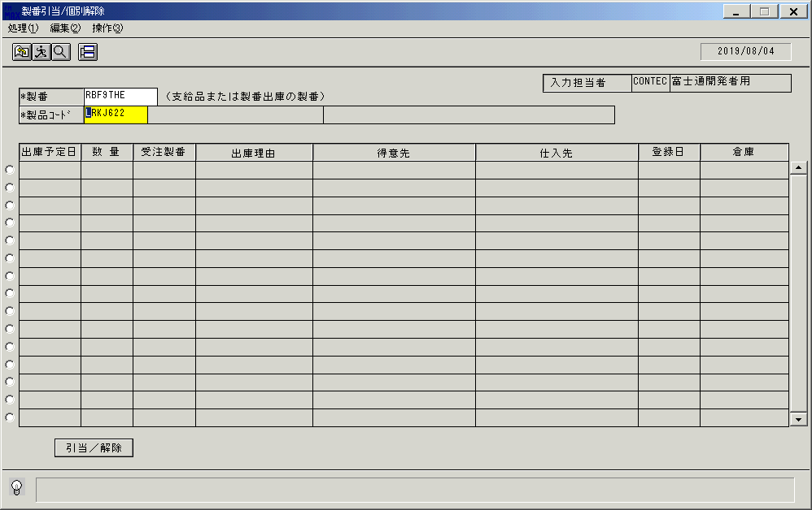
 |  |  | 操作内容 | 製番、製品コードを入力します。

 |  |  | ２．１．３．[製番引当/個別解除 - \\リモート]ウィンドウ |  |  | 確認日 | 結果
 |  |  | 画面 | 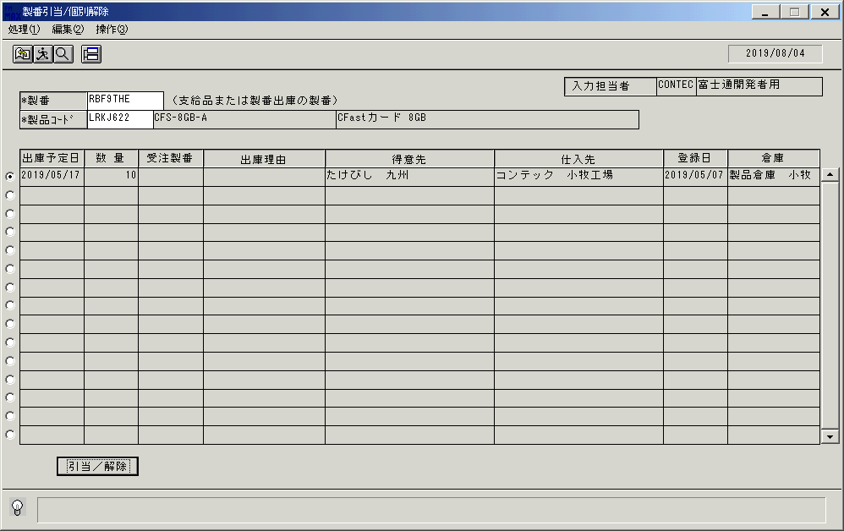
 |  |  | 操作内容 | 製品コード入力後、Enterキーを押します。「引当/解除」ボタンを押します。

 |  |  | ２．１．４．[製番引当/個別解除 - \\リモート]ウィンドウ |  |  | 確認日 | 結果
 |  |  | 画面 | 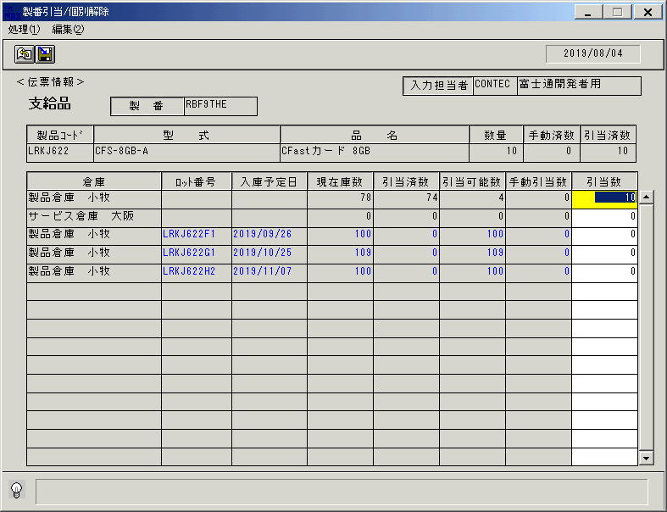
 |  |  | 操作内容 | 「製番引当/個別解除」子ウィンドウを、表示します。「伝票情報」が支給品で表示されます。

 |  |  | ２．１．５．[製番引当/個別解除 - \\リモート]ウィンドウ - [製番引当/個別解除 - \\リモート]ウィンドウ |  |  | 確認日 | 結果
 |  |  | 画面 | 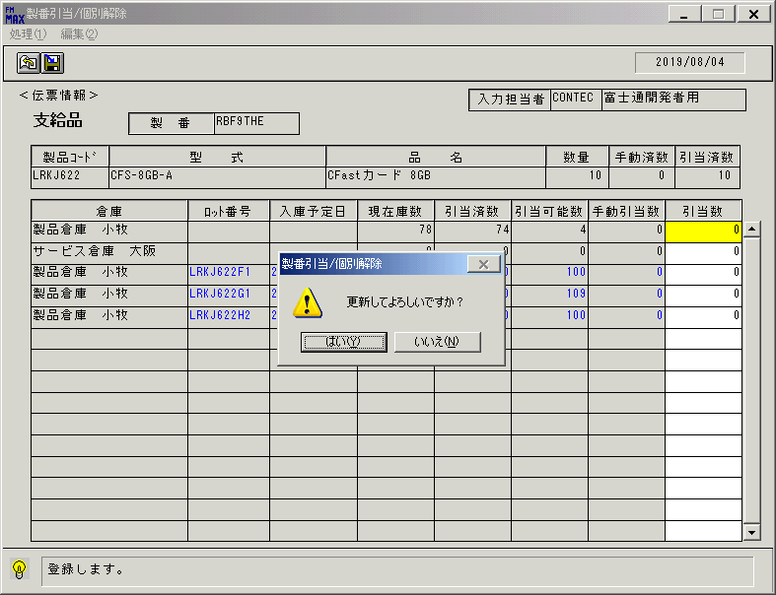
 |  |  | 操作内容 | 「引当数」を0に変更して、「更新」ボタンを押します。「はい」を押します。

 |  |  | ２．１．６．[製番引当/個別解除 - \\リモート]ウィンドウ - [製番引当/個別解除 - \\リモート]ウィンドウ |  |  | 確認日 | 結果
 |  |  | 画面 | 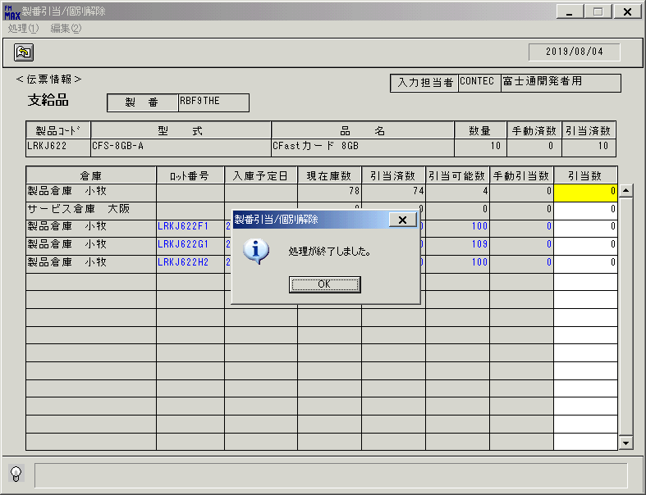
 |  |  | 操作内容 | 「OK」を押します。

 |  |  | ２．１．７．[製番引当/個別解除 - \\リモート]ウィンドウ |  |  | 確認日 | 結果
 |  |  | 画面 | 
 |  |  | 操作内容 | 「終了」ボタンを押します。

 |  |  | ２．１．８．[製番引当/個別解除 - \\リモート]ウィンドウ - [製番引当/個別解除 - \\リモート]ウィンドウ |  |  | 確認日 | 結果
 |  |  | 画面 | 
 |  |  | 操作内容 | 「はい」を押します。

 |  |  | ２．１．９．[製番引当/個別解除 - \\リモート]ウィンドウ |  |  | 確認日 | 結果
 |  |  | 画面 | 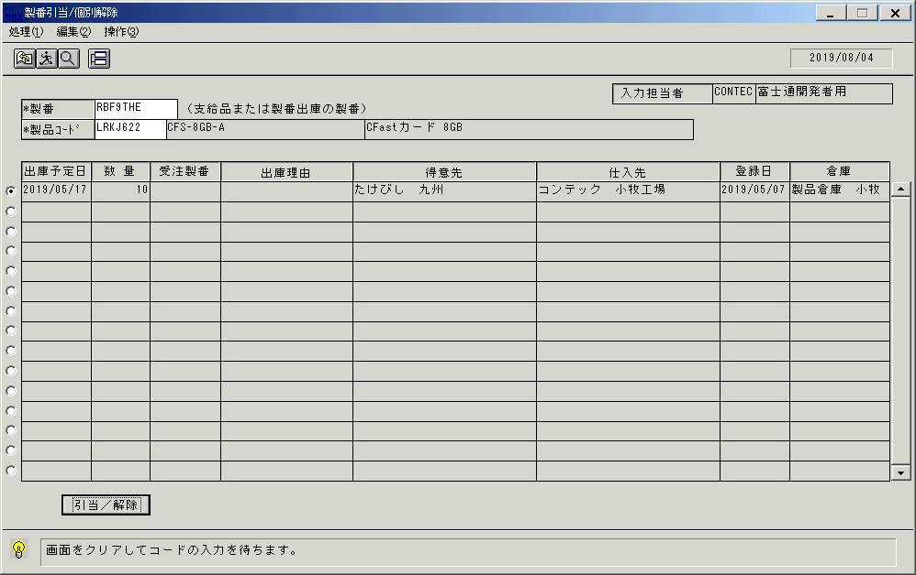
 |  |  | 操作内容 | 「製番引当/個別解除」ウィンドウに戻ります。「クリア」ボタンを押します。

 |  |  | ２．１．１０．[製番引当/個別解除 - \\リモート]ウィンドウ |  |  | 確認日 | 結果
 |  |  | 画面 | 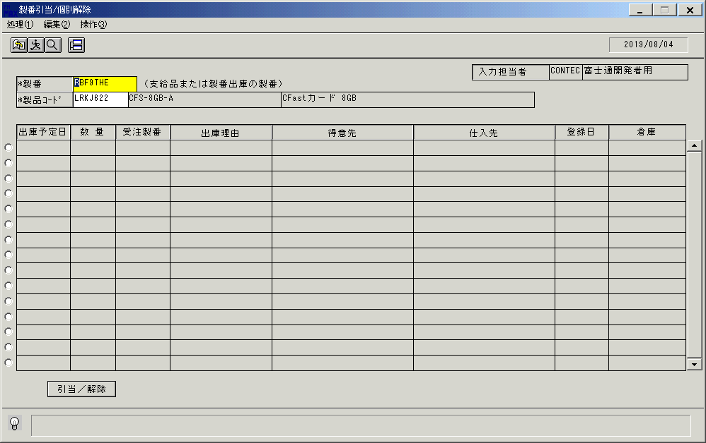
 |  |  | 操作内容 | 「製番」にフォーカスが移ります。

 |  |  | ２．１．１１．[製番引当/個別解除 - \\リモート]ウィンドウ |  |  | 確認日 | 結果
 |  |  | 画面 | 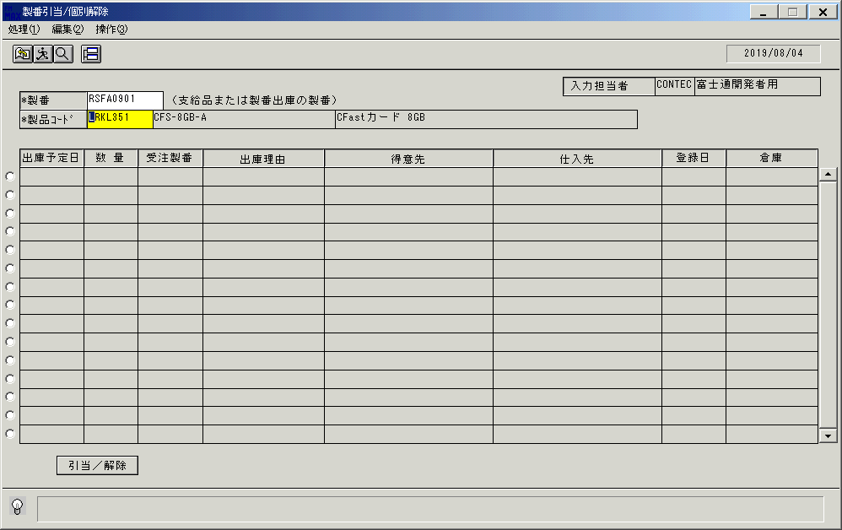
 |  |  | 操作内容 | 「製番」、「製品コード」を入力します。

 |  |  | ２．１．１２．[製番引当/個別解除 - \\リモート]ウィンドウ - []ウィンドウ |  |  | 確認日 | 結果
 |  |  | 画面 | 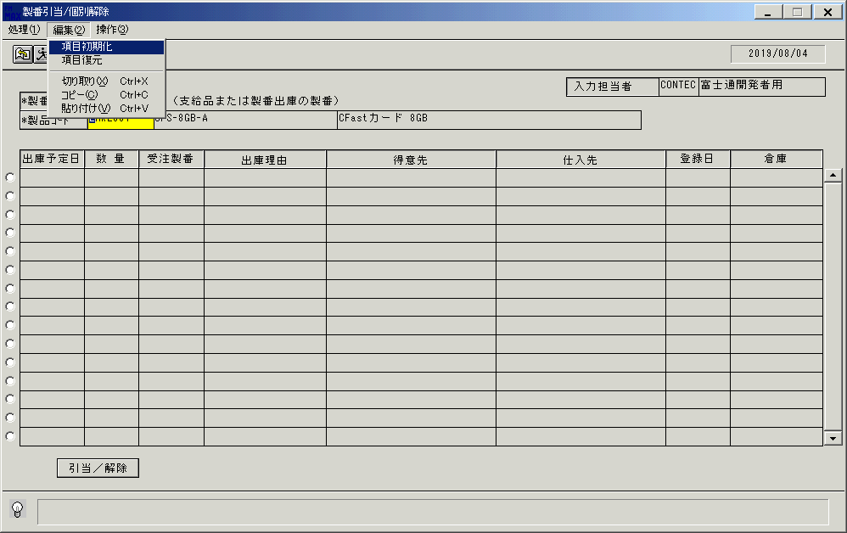
 |  |  | 操作内容 | 「項目初期化」ボタンを押します。

 |  |  | ２．１．１３．[製番引当/個別解除 - \\リモート]ウィンドウ |  |  | 確認日 | 結果
 |  |  | 画面 | 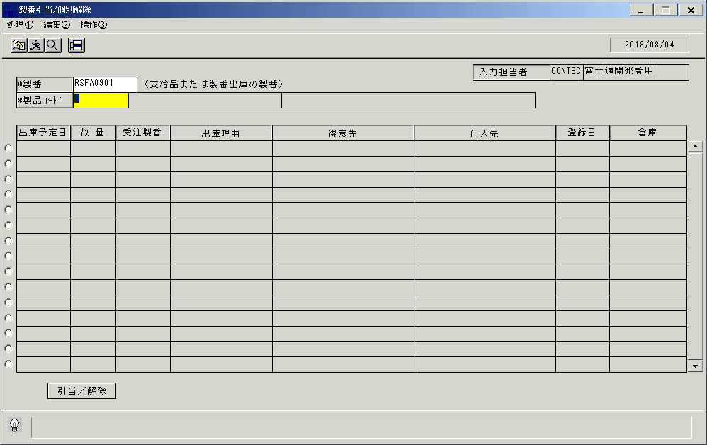
 |  |  | 操作内容 | 「製品コード」にフォーカスが移ります。

 |  |  | ２．１．１４．[製番引当/個別解除 - \\リモート]ウィンドウ |  |  | 確認日 | 結果
 |  |  | 画面 | 
 |  |  | 操作内容 | 「製品コード」を入力します。

 |  |  | ２．１．１５．[製番引当/個別解除 - \\リモート]ウィンドウ |  |  | 確認日 | 結果
 |  |  | 画面 | 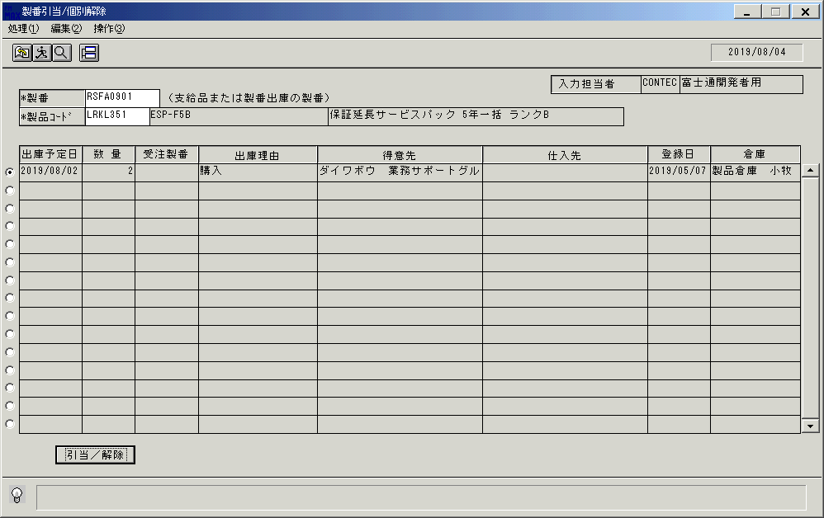
 |  |  | 操作内容 | 製品コード入力後、Enterキーを押します。「引当/解除」ボタンを押します。

 |  |  | ２．１．１６．[製番引当/個別解除 - \\リモート]ウィンドウ |  |  | 確認日 | 結果
 |  |  | 画面 | 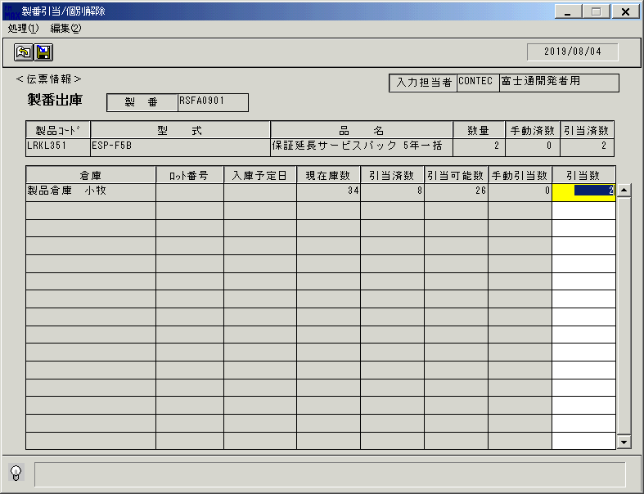
 |  |  | 操作内容 | 「製番引当/個別解除」子ウィンドウを、表示します。「伝票情報」が製番出庫で表示されます。

 |  |  | ２．１．１７．[製番引当/個別解除 - \\リモート]ウィンドウ - [製番引当/個別解除 - \\リモート]ウィンドウ |  |  | 確認日 | 結果
 |  |  | 画面 | 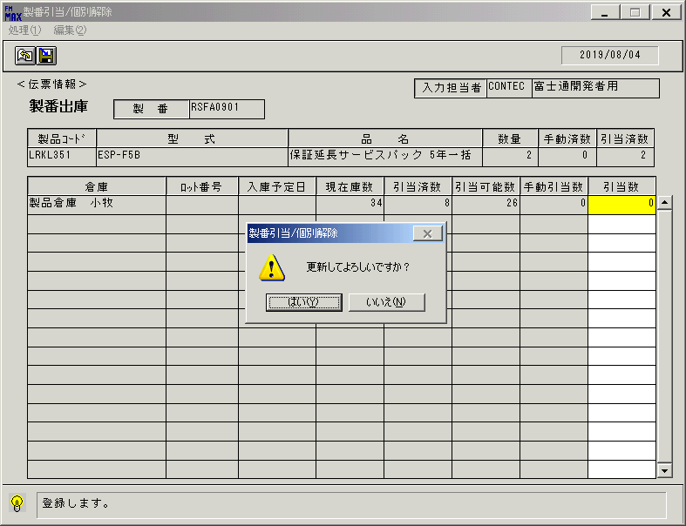
 |  |  | 操作内容 | 「引当数」を0に変更して、「更新」ボタンを押します。「はい」を押します。

 |  |  | ２．１．１８．[製番引当/個別解除 - \\リモート]ウィンドウ - [製番引当/個別解除 - \\リモート]ウィンドウ |  |  | 確認日 | 結果
 |  |  | 画面 | 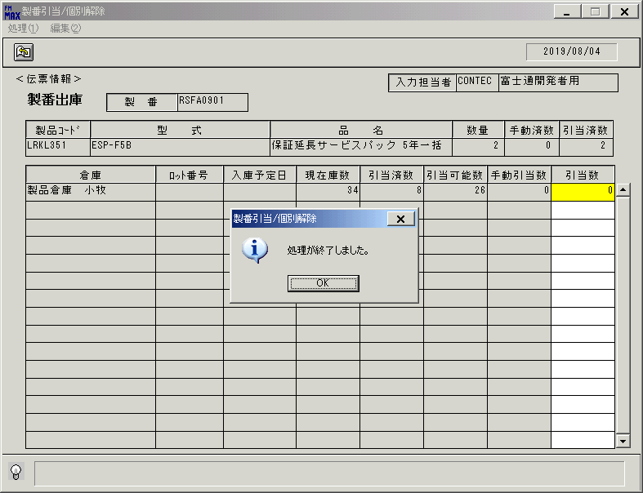
 |  |  | 操作内容 | 「OK」を押します。

 |  |  | ２．１．１９．[製番引当/個別解除 - \\リモート]ウィンドウ |  |  | 確認日 | 結果
 |  |  | 画面 | 
 |  |  | 操作内容 | 「終了」ボタンを押します。

 |  |  | ２．１．２０．[製番引当/個別解除 - \\リモート]ウィンドウ - [製番引当/個別解除 - \\リモート]ウィンドウ |  |  | 確認日 | 結果
 |  |  | 画面 | 
 |  |  | 操作内容 | 「はい」を押します。

 |  |  | ２．１．２１．[製番引当/個別解除 - \\リモート]ウィンドウ |  |  | 確認日 | 結果
 |  |  | 画面 | 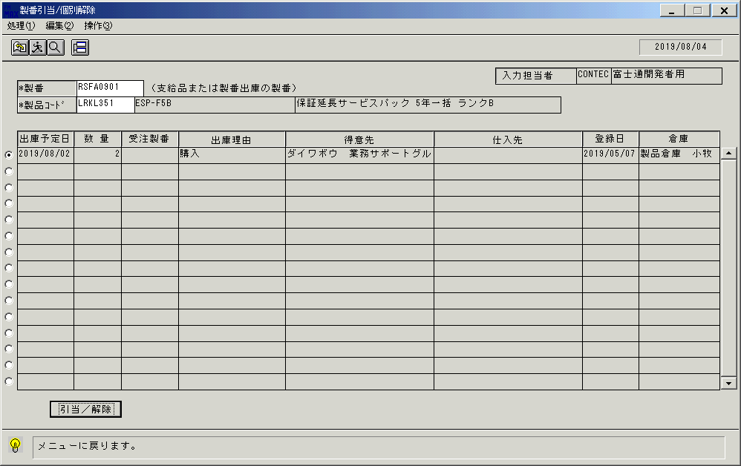
 |  |  | 操作内容 | 「製番引当/個別解除」ウィンドウに戻ります。「終了」ボタンを押します。

 |  |  | ２．１．２２．[製番引当/個別解除 - \\リモート]ウィンドウ - [製番引当/個別解除 - \\リモート]ウィンドウ |  |  | 確認日 | 結果
 |  |  | 画面 | 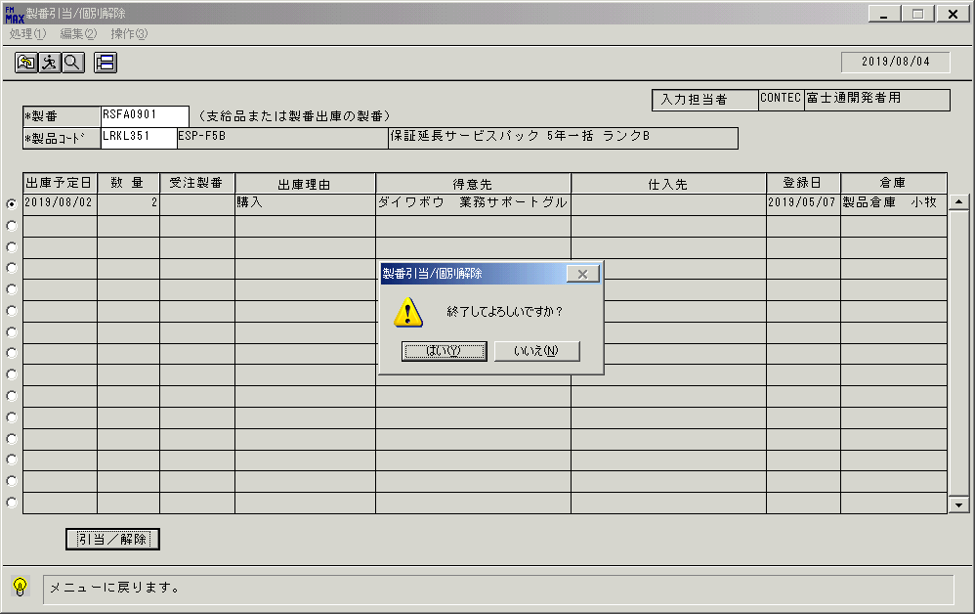
 |  |  | 操作内容 | 「はい」を押します。

画面(製番引当検索)
画面項目説明 |  |  |  | ユーザ名：㈱コンテック殿 |  |  |  |  |  |  | ｼｽﾃﾑ名：新総合情報システム |  |  |  |  |  | ﾌﾟﾛｾｽID/名：販売システム |  |  | 作成日:２００８年１２月１７日
 |  |  |  |  |  |  |  |  |  |  | ｼﾞｮﾌﾞID/名：HIK／引当 |  |  |  |  |  | ﾌﾟﾛｸﾞﾗﾑID/名：HIKET54/在庫引当個別解除（製番） |  |  | 作成者：Ace) 長澤

 | 【画面項目説明】 |  | 画面名：製番引当検索 |  |  |  |  |  |  |  |  |  |  | FormID：ＨＩＫＥＴ５４ |  | ﾓｰﾄﾞ |  | 初期表示時
 |  |  |  |  |  |  |  |  |  |  |  |  |  |  |  | 権限
 | № | 入出力項目名 |  |  | 入力 |  | 表示 | 属性 | 表示桁 | 入力桁 | レ |  | データソース |  | 項目名(初期値） |  |  |  | 項目説明
 |  |  |  |  | 必須 | 任意

 | 1 | 製番 |  |  | ○ |  |  | X | 10 | 10 |  |  |  |  | 空白
 | 2 | 製品コード |  |  | ○ |  |  | X | 8 | 8 |  |  |  |  | 空白
 | 3 | 型式 |  |  |  |  | ○ | X | 30 |  |  |  |  |  | 空白
 | 4 | 品名 |  |  |  |  | ○ | NX | 50 |  |  |  |  |  | 空白
 | 5 | 入力担当者(ｺｰﾄﾞ) |  |  |  |  | ○ | X | 6 |  |  |  |  |  | ログオンユーザーID
 | 6 | 入力担当者(名称) |  |  |  |  | ○ | NX | 20 |  |  |  | 担当者マスタ |  | 担当者名 |  |  |  | 伝票削除区分="1"(通常) and 担当者ｺｰﾄﾞ＝ログオンユーザーID
 | 7 | 選択明細 |  |  | ○ |  |  |  |  |  |  | ○ |  |  | チェックOFF
 | 8 | 出荷予定日 |  |  |  |  | ○ | 9 | 8 |  |  |  |  |  | 空白
 | 9 | 数量 |  |  |  |  | ○ | 9 | 6 |  |  |  |  |  | 空白
 | 10 | 受注製番 |  |  |  |  | ○ | X | 10 |  |  |  |  |  | 空白
 | 11 | 出庫理由 |  |  |  |  | ○ | NX | 20 |  |  |  |  |  | 空白
 | 12 | 得意先 |  |  |  |  | ○ | NX | 28 |  |  |  |  |  | 空白
 | 13 | 仕入先 |  |  |  |  | ○ | NX | 28 |  |  |  |  |  | 空白
 | 14 | 登録日 |  |  |  |  | ○ | 9 | 8 |  |  |  |  |  | 空白
 | 15 | 倉庫 |  |  |  |  | ○ | NX | 14 |  |  |  |  |  | 空白

起動元EXE
システム情報
制御ファイル
データファイル
画面項目説明 |  |  |  | ユーザ名：㈱コンテック殿 |  |  |  |  |  |  | ｼｽﾃﾑ名：新総合情報システム |  |  |  |  |  | ﾌﾟﾛｾｽID/名：販売システム |  |  | 作成日:２００６年０５月１９日
 |  |  |  |  |  |  |  |  |  |  | ｼﾞｮﾌﾞID/名：HIK／引当 |  |  |  |  |  | ﾌﾟﾛｸﾞﾗﾑID/名：HIKET54/在庫引当個別解除（製番） |  |  | 作成者：Ace) 長澤

 | 【画面項目説明】 |  | 画面名：製番引当検索 |  |  |  |  |  |  |  |  |  |  | FormID：ＨＩＫＥＴ５４ |  | ﾓｰﾄﾞ |  | 項目入力時
 |  |  |  |  |  |  |  |  |  |  |  |  |  |  |  | 権限
 | № | 入出力項目名 |  |  | 入力 |  | 表示 | 属性 | 表示桁 | 入力桁 | レ |  | データソース |  | 項目名(初期値） |  |  |  | 項目説明
 |  |  |  |  | 必須 | 任意

 | 1 | 製番 |  |  | ○ |  |  | X | 10 | 10
 | 2 | 製品コード |  |  | ○ |  |  | X | 8 | 8
 | 3 | 型式 |  |  |  |  | ○ | X | 30 |  |  |  | 商品マスタ |  | 型式
 | 4 | 品名 |  |  |  |  | ○ | NX | 50 |  |  |  | 商品マスタ |  | 商品名１
 | 5 | 入力担当者(ｺｰﾄﾞ) |  |  |  |  | ○ | X | 6
 | 6 | 入力担当者(名称) |  |  |  |  | ○ | NX | 20
 | 7 | 選択明細 |  |  | ○ |  |  |  |  |  |  | ○
 | 8 | 出荷予定日 |  |  |  |  | ○ | 9 | 8 |  |  |  | 支給品ファイル |  | 分割希望納期
 |  |  |  |  |  |  |  |  |  |  |  |  | 製番出庫ファイル |  | 出庫予定日
 | 9 | 数量 |  |  |  |  | ○ | 9 | 6 |  |  |  | 支給品ファイル |  | 出庫予定数量-出荷指示数量-出庫済数量
 |  |  |  |  |  |  |  |  |  |  |  |  | 製番出庫ファイル |  | 出荷指示予定数-出荷指示数量-出庫済数
 | 10 | 受注製番 |  |  |  |  | ○ | X | 10 |  |  |  |  |  | 空白 |  |  |  | 支給品情報の場合
 |  |  |  |  |  |  |  |  |  |  |  |  | 製番出庫ファイル |  | 元製番
 | 11 | 出庫理由 |  |  |  |  | ○ | NX | 20 |  |  |  |  |  | 空白 |  |  |  | 支給品情報の場合
 |  |  |  |  |  |  |  |  |  |  |  |  | 名称マスタ |  | 名称１ |  |  |  | 名称マスタ.ｷｰｺｰﾄﾞ="066"
 |  |  |  |  |  |  |  |  |  |  |  |  |  |  |  |  |  |  | and 名称マスタ.コード１＝製番出庫ファイル.出庫理由コード
 | 12 | 得意先 |  |  |  |  | ○ | NX | 28 |  |  |  | 得意先マスタ |  | 得意先略称 |  |  |  | 得意先マスタ.得意先ｺｰﾄﾞ＝支給品ファイル.得意先ｺｰﾄﾞ
 |  |  |  |  |  |  |  |  |  |  |  |  |  |  |  |  |  |  | 得意先マスタ.得意先ｺｰﾄﾞ＝製番出庫ファイル.得意先ｺｰﾄﾞ
 | 13 | 仕入先 |  |  |  |  | ○ | NX | 28 |  |  |  | 仕入先マスタ |  | 仕入先略称 |  |  |  | 仕入先マスタ.仕入先ｺｰﾄﾞ＝支給品ファイル.仕入先ｺｰﾄﾞ
 |  |  |  |  |  |  |  |  |  |  |  |  |  |  | 空白 |  |  |  | 製番出庫情報の場合
 | 14 | 登録日 |  |  |  |  | ○ | 9 | 8 |  |  |  | 支給品ファイル |  | タイムスタンプ（登録日）
 |  |  |  |  |  |  |  |  |  |  |  |  | 製番出庫ファイル |  | タイムスタンプ（登録日）
 | 15 | 倉庫 |  |  |  |  | ○ | NX | 14 |  |  |  | 倉庫マスタ |  | 倉庫名 |  |  |  | 倉庫マスタ.倉庫ｺｰﾄﾞ＝商品マスタ.標準倉庫
 |  |  |  |  |  |  |  |  |  |  |  |  |  |  |  |  |  |  | 倉庫マスタ.倉庫ｺｰﾄﾞ＝製番出庫ファイル.出庫倉庫コード

画面(製番引当・個別解除)
画面項目説明 |  |  |  | ユーザ名：㈱コンテック殿 |  |  |  |  |  |  | ｼｽﾃﾑ名：新総合情報システム |  |  |  |  | ﾌﾟﾛｾｽID/名：販売システム |  |  | 作成日:２００８年１２月１７日
 |  |  |  |  |  |  |  |  |  |  | ｼﾞｮﾌﾞID/名：HIK／引当 |  |  |  |  | ﾌﾟﾛｸﾞﾗﾑID/名：HIKET54/在庫引当個別解除（製番） |  |  | 作成者：Ace) 長澤

 | 【画面項目説明】 |  | 画面名：製番引当/個別解除 |  |  |  |  |  |  |  |  |  | FormID：ＨＩＫＥＴ５４Ａ |  | ﾓｰﾄﾞ
 |  |  |  |  |  |  |  |  |  |  |  |  |  |  | 権限
 | № | 入出力項目名 |  |  | 入力 |  | 表示 | 属性 | 表示桁 | 入力桁 | レ | データソース |  | 項目名(初期値） |  |  | 項目説明
 |  |  |  |  | 必須 | 任意

 | 1 | 入力担当者(ｺｰﾄﾞ) |  |  |  |  | ○ | X | 6 |  |  |  |  | ログインユーザーID
 | 2 | 入力担当者(名称) |  |  |  |  | ○ | NX | 20 |  |  | 担当者マスタ |  | 担当者名
 | 3 | 伝票種別 |  |  |  |  | ○ | NX | 6 |  |  | インターフェース |  | 伝票種別 |  |  | 伝票種別 = 3の場合、"支給品 "
 |  |  |  |  |  |  |  |  |  |  |  |  |  |  |  |  | 伝票種別 = 4の場合、"製番出庫"
 | 4 | 伝票番号 |  |  |  |  | ○ | X | 11 |  |  | インターフェース |  | 製番
 | 5 | 製品コード |  |  |  |  | ○ | X | 8 |  |  | インターフェース |  | 製品コード
 | 6 | 型式 |  |  |  |  | ○ | X | 30 |  |  | インターフェース |  | 型式
 | 7 | 品名 |  |  |  |  | ○ | NX | 30 |  |  | インターフェース |  | 品名 |  |  | 30byteまで表示
 | 8 | 数量 |  |  |  |  | ○ | 9 | 6 |  |  | 支給品ファイル |  | 出庫予定数量-出荷指示数量 |  |  | 書式："#,##0"
 |  |  |  |  |  |  |  |  |  |  |  |  |  | -出庫済数量
 |  |  |  |  |  |  |  |  |  |  |  | 製番出庫ファイル |  | 出荷指示予定数-出荷指示数量 |  |  | 書式："#,##0"
 |  |  |  |  |  |  |  |  |  |  |  |  |  | -出庫済数
 | 9 | 手動済数 |  |  |  |  | ○ | 9 | 6 |  |  | 引当内訳ファイル |  | 引当数の合計 |  |  | 自動手動引当区分が’Ｍ’のデータが対象
 | 10 | 引当済数 |  |  |  |  | ○ | 9 | 6 |  |  | 見積トラン
 |  |  |  |  |  |  |  |  |  |  |  | 支給品ファイル |  | 自動在庫引当数 |  |  | 書式："#,##0"
 |  |  |  |  |  |  |  |  |  |  |  |  |  | ＋自動入庫予定引当数
 |  |  |  |  |  |  |  |  |  |  |  |  |  | ＋手動在庫引当数
 |  |  |  |  |  |  |  |  |  |  |  |  |  | ＋手動入庫予定引当数
 |  |  |  |  |  |  |  |  |  |  |  | 製番出庫ファイル |  | 引当済数 |  |  | 書式："#,##0"
 | 11 | 倉庫 |  |  |  |  | ○ | NX | 20 |  |  | 倉庫マスタ |  | 倉庫名、資産元区分 |  |  | 資産元区分 = 1の場合は"専用倉庫"
 | 12 | ロット番号 |  |  |  |  | ○ | X | 9 |  |  | 入荷予定ファイル |  | ロット番号 |  |  | 取得できない場合、空白
 | 13 | 入庫予定日 |  |  |  |  | ○ | 9 | 8 |  |  | 入荷予定ファイル |  | 入庫予定日 |  |  | 取得できない場合、空白。
 | 14 | 現在庫数 |  |  |  |  | ○ | 9 | 6 |  |  | 入荷予定ファイル |  | 入庫数量-入庫済数量
 |  |  |  |  |  |  |  |  |  |  |  | 倉庫別在庫マスタ |  | 現在在庫数 |  |  | 書式："#,##0"
 | 15 | 引当済数 |  |  |  |  | ○ | 9 | 6 |  |  | 入荷予定ファイル |  | 引当済数 |  |  | 書式："#,##0"
 |  |  |  |  |  |  |  |  |  |  |  | 倉庫別在庫マスタ |  | 引当数-出荷指示トラン.出荷指示数
 | 16 | 引当可能数 |  |  |  |  | ○ | 9 | 6 |  |  | 入荷予定ファイル |  | 入庫数量-入庫済数量-引当済数 |  |  | 入庫予定情報の場合
 |  |  |  |  |  |  |  |  |  |  |  | 倉庫別在庫マスタ |  | 現在在庫数-引当数 |  |  | 倉庫別在庫情報の場合
 | 19 | 手動済数 |  |  |  |  | ○ | 9 | 6 |  |  | 引当内訳ファイル |  | 引当数 |  |  | 書式："#,##0" | 自動手動引当区分が’Ｍ’のデータが対象
 |  |  |  |  |  |  |  |  |  |  |  |  |  | －出荷指示トラン.出荷指示数
 | 20 | 引当数 |  |  |  | ○ | ○ | 9 | 6 | 6 |  | 引当内訳ファイル |  | 引当数 |  |  | 書式："#,##0"
 |  |  |  |  |  |  |  |  |  |  |  |  |  | －出荷指示トラン.出荷指示数

起動元EXE
システム情報
制御ファイル
データファイル

